상품제안서
C타입 스마트폰 고음질 오픈형이어폰 1.2M | 상품코드: S42623

 |  |  |  |  |  |  | 02-713-8555 | www.synergygift.co.kr
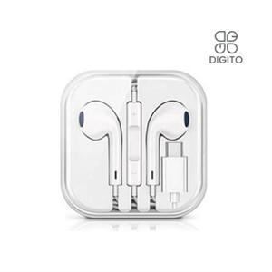

【상세/제작정보】

【인쇄/포장옵션】 | 스티커 / 포장지포장

【공급단가】 | 수량 | 50~ | 100~ | 300~ | 1,000~ | 3,000~
*VAT별도 | 단가 | 4,920원 | 4,850원 | 4,730원 | 4,540원 | 4,350원

【상품 URL】 | https://www.synergygift.co.kr:443/src/goods_detail.php?gdno=42623

